주간골드계산기
주간 골드 계산기 |  |  |  |  |  |  |  |  |  |  |  | 금주 수급 가능 골드량 |  | 4400
 |  |  |  |  |  |  |  |  |  |  |  | 금주 수급 목표 골드량 |  | 0
 |  |  |  |  |  |  |  |  |  |  |  | 금주 수급 골드량 |  | 0 | 컨텐츠 정보 (지우면 안되여)
캐릭터 | Level |  | 태만 | 카르코사 | 성역 | 카슈 | 아이라 | 프라바사 | 아이라(하드) | 프라바사(하드) | 아르고스1페 | 아르고스2페 | 아르고스3페 | 총 수급 골드량 | 컨텐츠명 | 골드량 | 최소레벨 | 최대레벨
 | 1370 | 가능 | X | X | X | X | X | X | O | O | O | X | X | 4400 | 태만 | 180 | 915 | 1370
 |  | 목표 |  |  |  |  |  |  |  |  |  |  |  | 0 | 카르코사 | 220 | 915 | 1370
 |  | 현실 |  |  |  |  |  |  |  |  |  |  |  | 0 | 성역 | 240 | 960 | 1370
 |  | 가능 | X | X | X | X | X | X | X | X | X | X | X | 0 | 카슈 | 520 | 870 | 1325
 |  | 목표 |  |  |  |  |  |  |  |  |  |  |  | 0 | 아이라 | 1250 | 1325 | 1415
 |  | 현실 |  |  |  |  |  |  |  |  |  |  |  | 0 | 프라바사 | 1350 | 1340 | 1415
 |  | 가능 | X | X | X | X | X | X | X | X | X | X | X | 0 | 아이라(하드) | 1400 | 1355 | 1415
 |  | 목표 |  |  |  |  |  |  |  |  |  |  |  | 0 | 프라바사(하드) | 1500 | 1355 | 1415
 |  | 현실 |  |  |  |  |  |  |  |  |  |  |  | 0 | 아르고스1페 | 1500 | 1370
 |  | 가능 | X | X | X | X | X | X | X | X | X | X | X | 0 | 아르고스2페 | 800 | 1385
 |  | 목표 |  |  |  |  |  |  |  |  |  |  |  | 0 | 아르고스3페 | 1000 | 1400
 |  | 현실 |  |  |  |  |  |  |  |  |  |  |  | 0
 |  | 가능 | X | X | X | X | X | X | X | X | X | X | X | 0 | 아르고스 레벨 산정 기준
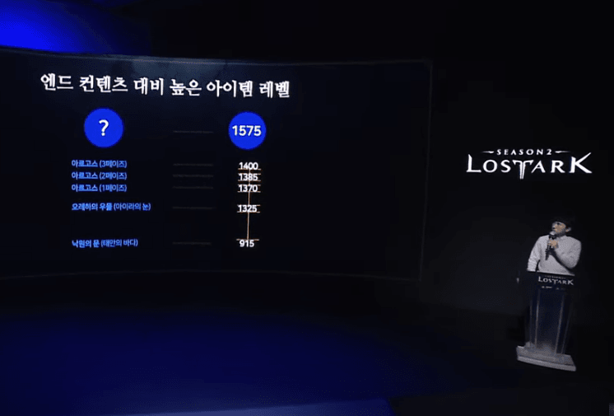
 |  | 목표 |  |  |  |  |  |  |  |  |  |  |  | 0
 |  | 현실 |  |  |  |  |  |  |  |  |  |  |  | 0
 |  | 가능 | X | X | X | X | X | X | X | X | X | X | X | 0
 |  | 목표 |  |  |  |  |  |  |  |  |  |  |  | 0
 |  | 현실 |  |  |  |  |  |  |  |  |  |  |  | 0
 |  | 가능 | X | X | X | X | X | X | X | X | X | X | X | 0
 |  | 목표 |  |  |  |  |  |  |  |  |  |  |  | 0
 |  | 현실 |  |  |  |  |  |  |  |  |  |  |  | 0

